编写压测方案
序号 | 步骤 | 说明
1 | 安装jmeter | https://blog.csdn.net/qq_41965798/article/details/126657711
2 | 添加websocket插件 | https://help.aliyun.com/document_detail/93627.html
3 | 安装jdk
4 | 打开jmeter
5 | 菜单栏->option->choose language里选择中文简体 | 可选步骤
6 | 新建测试计划
7 | 右键测试计划，添加->线程->线程组
8 | 修改线程数，启动线程时间 | ramp-up：线程启动时间，比如填10，则表示所有的线程将在10秒内启动
9 | 右键线程组，添加->取样器->WebSocket request-response Sampler
10 | 修改配置为：wss://platon-ws-proxy.nodeplus.io:443/ws-proxy/websocket/11 | 协议类型：wss server name or ip： platon-ws-proxy.nodeplus.io port：443 path：/ws-proxy/websocket/11
11 | 填入requestData | 如：{"jsonrpc":"2.0","id": 1, "method": "eth_subscribe", "params": ["newHeads"]}
12 | 右键线程组，添加->定时器->固定定时器
13 | 线程延时改成2000ms | 避免刚建立连接时，数据尚未推送时，后续read报错，时间可以根据接口适当调整
14 | 右键线程组，添加->逻辑控制器->Runtime控制器
15 | 修改runtime时间为600s | 控制下面read数据的时间
16 | 右键Runtime控制器，添加->取样器->WebSocket Single Read Sampler | 读取proxy推送的数据
17 | 选择use exist connection | 使用已经存在的连接
18 | 修改响应时间
19 | 右键线程组，添加->取样器->WebSocket Close | 用于关闭连接，现在暂时压测时可能会失败，需要忽略结果
20 | 右键测试计划，添加->监听器->查看结果树 | 命令行模式不需要
21 | 右键测试计划，添加->监听器->汇总报告 | 命令行模式不需要
22 | 右键线程组，添加->配置元件->csv data set config | 用于参数化测试，比如1000个不同的filter
23 | 选择配置文件，填写变量名 | 变量名如：param，使用方式如11的requestData可以使用 {"jsonrpc":"2.0","id": 2, "method": "eth_subscribe", "params": ["minedTransactions", {"addresses": [{"to": "${param}"}]}]}
24 | 保存结果
25 | 修改线程数，点击启动，查看结果树和汇总报告 | 本地测试
26 | 将测试计划传到jmeter服务器上 | https://jumper.nodeplus.io/koko/elfinder/sftp/#elf_305487437d2bad0b9680fb9285083c91_L0RlZmF1bHQvcGxhdG9uLWJyb3dzZXItc2VydmVyL2ptZXRlci0x

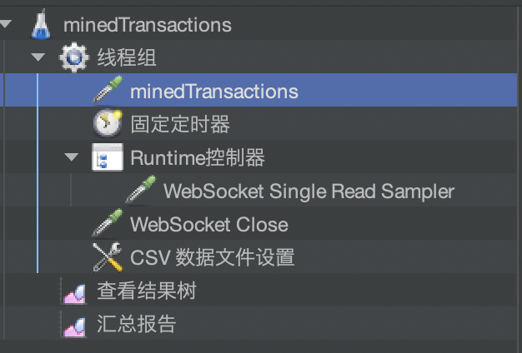
 | 实例minedTransactions的结构：

